숫자를한글로
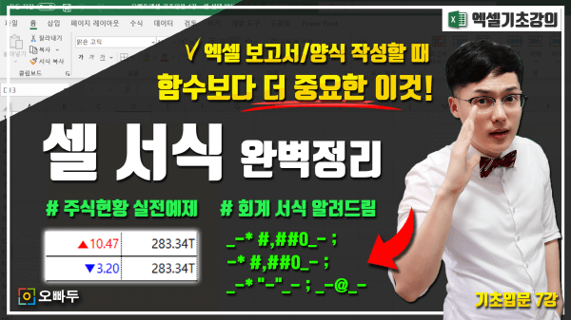
실무 보고서 작성을 위해 꼭 알아야 할 필수 사용자 서식에 대해 기초부터 응용까지 단계별로 알아봅니다.
엑셀 사용자서식 강의
www.oppadu.com/엑셀-셀-서식-총정리/
편의점 간이 견적서

합계금액 : | 212,000 |  | 원정

제품명 | 수량 | 단가 | 금액
초코파이 | 17 | 2,500 | 42,500
빅파이 | 11 | 2,300 | 25,300
찰떡파이 | 15 | 2,700 | 40,500
마가렛트 | 19 | 2,900 | 55,100
버터링 | 13 | 1,400 | 18,200
버터와플 | 16 | 1,900 | 30,400
합계 |  |  | 212,000
1. 숫자를 한글로 변경
[DBNum4]
2. 셀 왼쪽 끝으로 "일금" 추가하기
일금* [DBNum4]
(* 기호는 * 기호 뒤의 문자를 셀 끝까지 반복합니다.)
숫자를 한글로 변경하기

